Hoja1
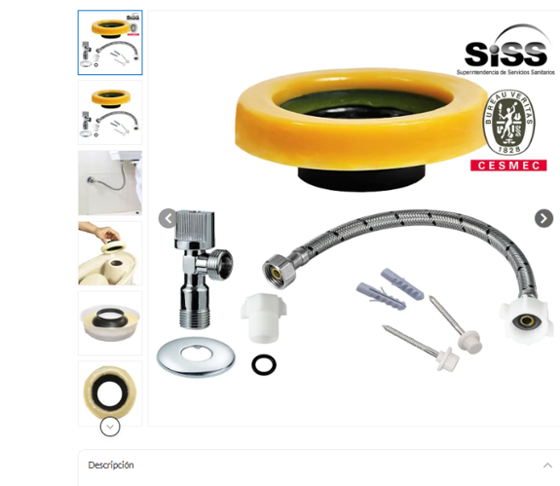
3 KIT COMPLETOS DE INSTALACION PARA WC

3 SANITARIOS TWO PLECE A PISO 30,5 CM
MANANTIAL BLANCO

